Sheet1
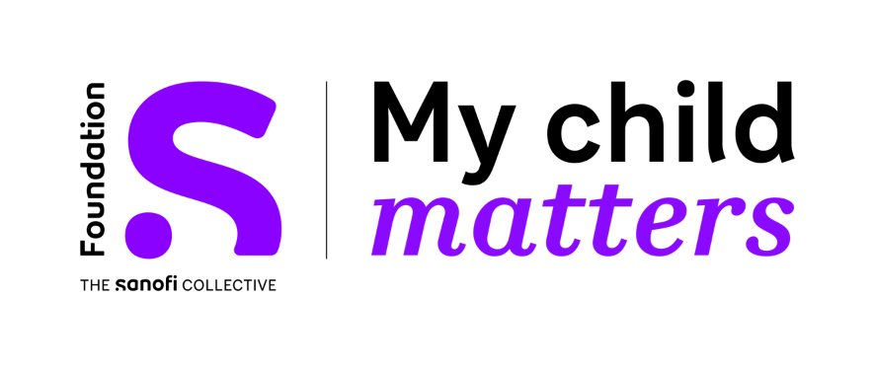

Prix ​​des projets infirmiers - MODÈLE BUDGÉTAIRE
Titre du projet | S'il vous plaît écrivez le ici
Pays | S'il vous plaît écrivez le ici

 | Budget total |  | Financement de la Fondation S My Child Matters (max. 15 000 EUR) | Autres sources de financement (par exemple, autres ONG, fondations, hôpitaux, etc.) | Rapport intermédiaire (avant juin 2024) | Rapport final (avant juin 2026)
Les objectifs SMART 1, S'il vous plaît écrivez le ici | monnaie locale** | Euros* | Euros* | Euros* | Euros* | Euros*
Action 1 >
Action 2 >
Action 3 >
Action 4 >
Les objectifs SMART 2, S'il vous plaît écrivez le ici | monnaie locale** | Euros* | Euros* | Euros* | Euros* | Euros*
Action 1 >
Action 2 >
Action 3 >
Action 4 >
Les objectifs SMART 3, S'il vous plaît écrivez le ici | monnaie locale** | Euros* | Euros* | Euros* | Euros* | Euros*
Action 1 >
Action 2 >
Action 3 >
Action 4 >
Les objectifs SMART 4, S'il vous plaît écrivez le ici | monnaie locale** | Euros* | Euros* | Euros* | Euros* | Euros*
Action 1 >
Action 2 >
Action 3 >
Action 4 >
Total | 0 | € 0.00 | 0 | 0 | 0 | 0

* utilisez le lien suivant pour la conversion de la devise locale en euros
OANDA Currency Converter -Convertidor de moneda

monnaie locale** | S'il vous plaît écrivez le ici
Taux de conversion utilisé : | S'il vous plaît écrivez le ici

Vous avez besoin d'aide ou vous avez des questions sur la manière de remplir ce modèle de budget ?
Contactez-nous à
info@siop-online.org

